商品発注書
 |  |  |  |  |  |  |  |  |  |  | お申込日 |  |  | 年 |  |  | 月 | 日
株式会社加藤商事 商品発注書 |  |  |  |  |  |  |  |  |  |  |  |  |  |  |  | 送付枚数 |  | 枚目
 |  |  |  |  |  |  |  |  |  |  |  |  |  |  |  | 合計枚数 |  | 枚
商品の発注は、下記メールアドレスか、FAX番号までご送信下さい。

メールアドレス：info@katohshoji.co.jp |  |  |  |  |  |  |  |  | FAX番号：075-741-7584

依頼主 |  | 依頼主様のお名前が、配送時の差出人様のお名前になります。

フリガナ |  |  |  |  |  |  |  |  |  | TEL
お名前 |  |  |  |  |  |  |  |  |  | FAX
 |  |  |  |  |  |  |  |  |  | ※E-mail
住所 |  | 〒 | ― |  |  | ※E-mailはご注文内容を送信致しますので、必ずご記入下さい。

 |  | マンション・ビル名

お届け先様が複数の場合ご利用下さい。
配送先 |  | 右の配送先をチェックして下さい。

フリガナ |  |  |  |  |  |  |  |  |  | TEL
お名前

住所 |  | 〒 | ―

お届け希望日 |  |  | 年 |  |  | 月 |  | 日 | ※ご注文日から4営業日以降でお願いします。

配送時間 |  | 午前中 |  | 14：00 ～ 16：00 |  |  |  | 16：00 ～ 18：00 |  |  |  | 18：00 ～ 20：00 |  |  |  | 19：00 ～ 21：00

購入商品 |  | 商品コード |  |  | 商品名 |  |  |  |  |  |  |  |  |  | 数量

ご利用用途 |  |  |  |  | ―選択してください― |  |  |  |  |  |  |  | 手提げ袋 | ―選択してください―

 |  |  |  |  |  |  |  |  |  |  |  |  |  | ※無料袋はカタログのみ
ギフトオプションの詳細は、別シート(のし見本、ラッピング見本、メッセージカード見本)でご確認下さい。
のし |  |  |  |  |  | ラッピング |  |  |  |  |  |  | メッセージカード

 |  |  |  |  |  | ―選択してください― |  |  |  |  |  |  | ―選択してください―
―選択してください― |  |  |  |  |  | リボン

のし印字 |  |  |  |  |  | お支払い方法【御請求金額は、お申込み完了後にメールにてお知らせします。】

 | のし上 |  |  |  |  |  | 銀行振込 三菱UFJ銀行 京都中央支店 （普）2812640 株式会社加藤商事 ※振込手数料はお客様ご負担にてお願いします。※御入金後の配送となります。

 |  |  |  |  |  |  | 代金引換(手数料330円【税込】) ご依頼主様と、配送先の住所が同じ場合のみご利用頂けます。

 | のし下

※お客様の個人情報は、顧客管理・商品配送の目的以外で使用する事及び第三者に提供・譲渡することはございません。

のし見本
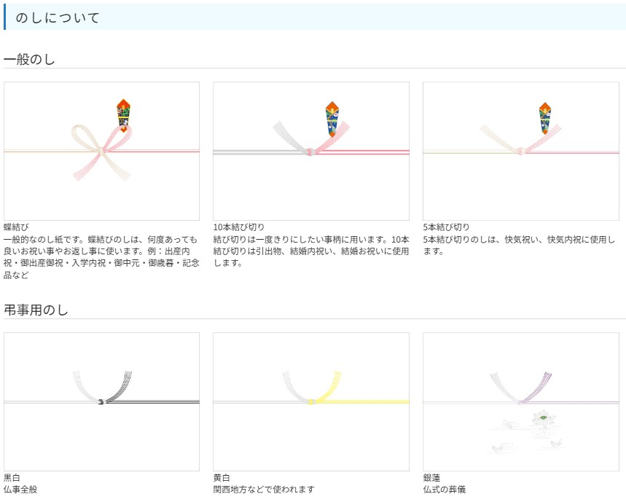

ラッピング・リボン見本
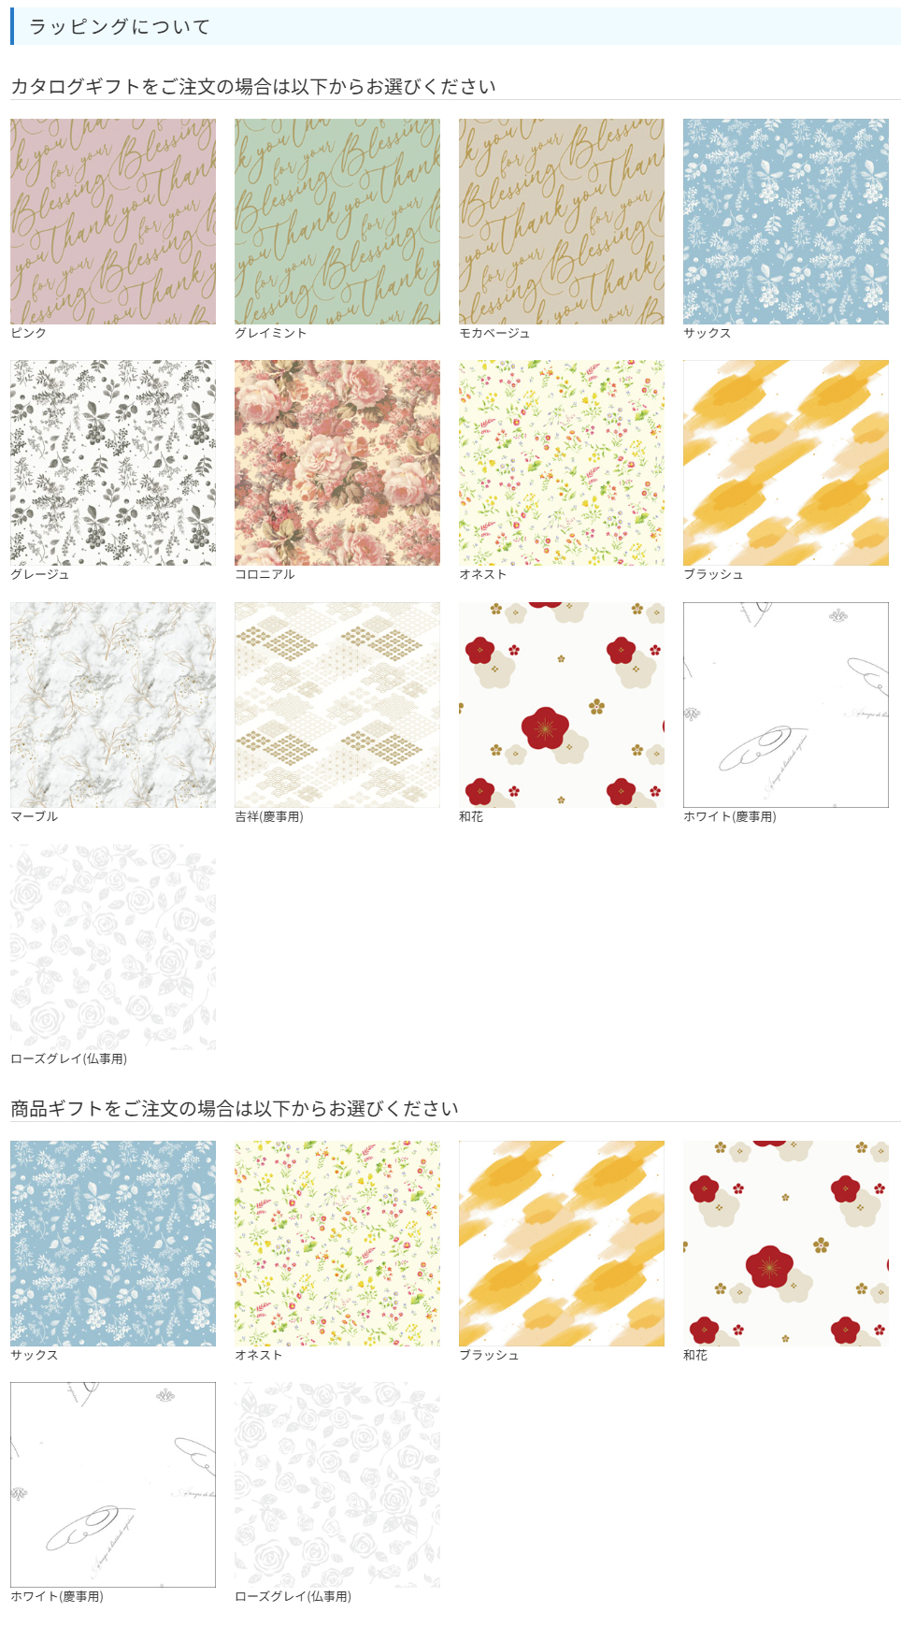

メッセージカード見本
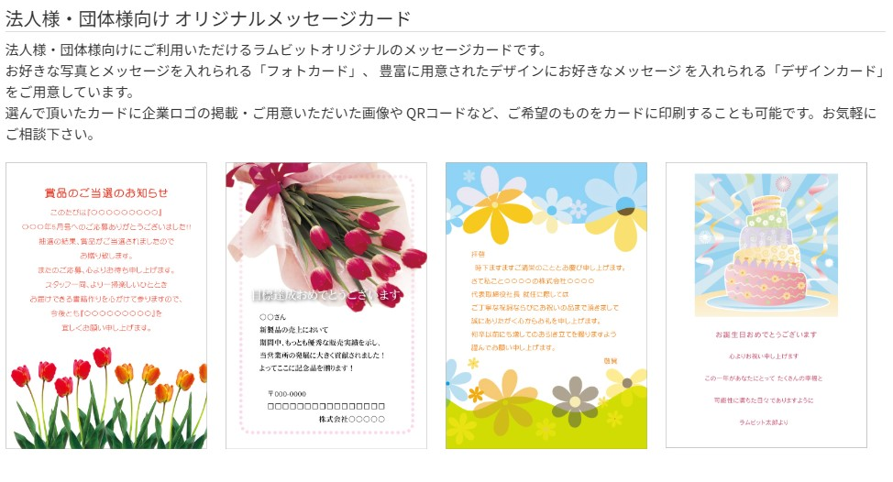

定型あいさつ状
定型あいさつ状(無料)
定型あいさつ状は、カタログギフト専用のあいさつ状です。デザイン、文面は変更できませんが、
お急ぎの場合に便利です。 あいさつ状は、婚礼引出物・内祝・出産内祝・快気内祝・新築内祝・一般ギフト・法事・弔事の
お返しをご用意しております。 商品ご注文時に「定型あいさつ状」をご指定ください。ご利用用途に合わせ、ご準備いたします。

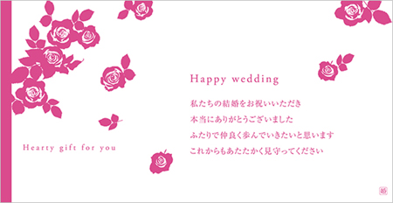
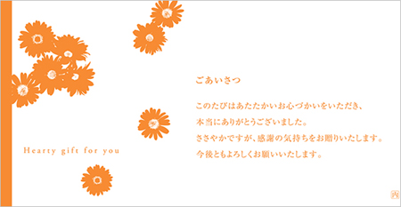
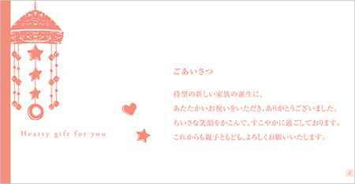
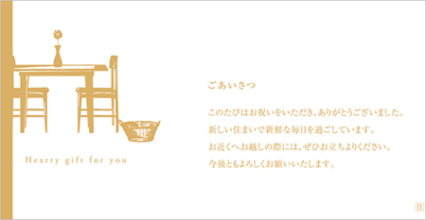
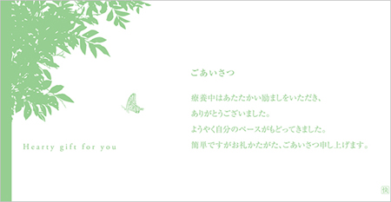
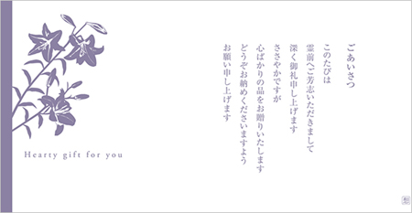
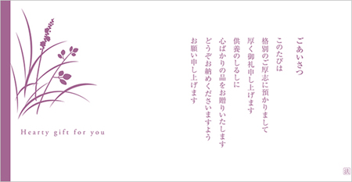
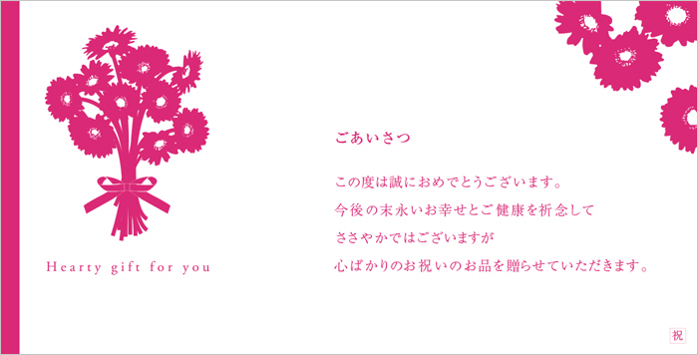
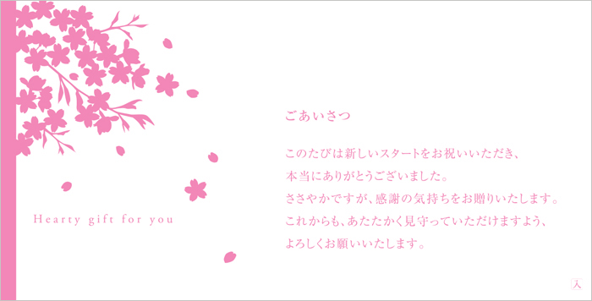
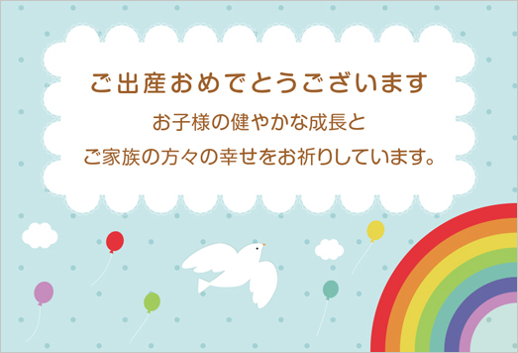
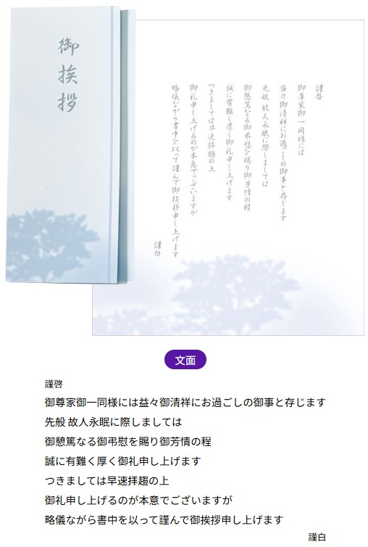
引出物
サイズ(17.8×9.0cm)
結婚内祝・内祝
サイズ(17.8×9.0cm)
出産内祝
サイズ(17.8×9.0cm)
新築内祝
サイズ(17.8×9.0cm)
快気内祝
サイズ(17.8×9.0cm)
お礼
サイズ(17.8×9.0cm)
弔事
サイズ(17.8×9.0cm)
法要
サイズ(17.8×9.0cm)
結婚お祝・その他御祝
サイズ(17.8×9.0cm)
入学・進学内祝
サイズ(17.8×9.0cm)
出産お祝
サイズ(9.5.8×6.5cm)
サイズ(約18×22cm)

手提げ袋
